FORMATO GQ-016
PROPUESTA DE MEJORA | PROPUESTA DE MEJORA O INNOVACIÓN |  |  |  | REGISTRO
 |  |  |  |  | COPIA CONTROLADA
 |  |  |  |  | COD GQ-016-R | VERSION 0,5
 |  |  |  |  | FECHA 18-mar-21 | PAGINA 1 DE 1

Nombre de la propuesta: | Claro masivo
Nombre de la persona o equipo que genera la PM: | Jorge Andres Vasquez

SITUACIÓN INICIAL |  |  | SITUACIÓN FINAL
Desorden y mescla de material y equipos en las bases |  |  | Orden a la hora de hacer el Pikin por cada base

FOTO O DIBUJO INICIAL |  |  | FOTO O DIBUJO FINAL
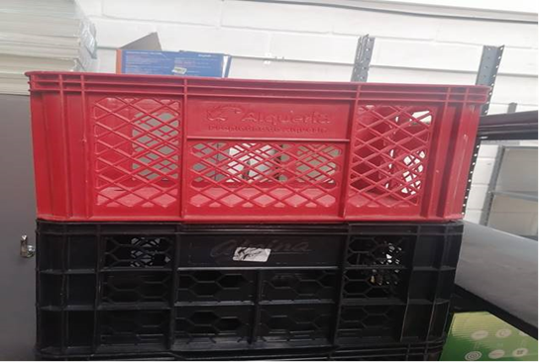 |  |  | 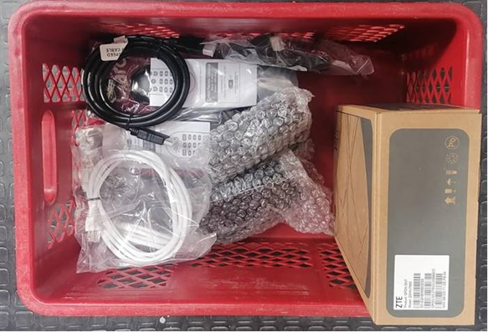

Objetivo: | Garantizar el Pikin por base
Alcance: | Mejora el orden a lahora de entregar las bases,tiempos y sobre todo garantiza la informacion
Requerimientos: | Mas canastas para ampliar las bases

Elaborado por: Coordinadora Sistemas Integrados de Gestión Natalia Lopez Marin |  | Revisado por: Dirección de I+D Marlon Alberto Henandez Arboleda |  | Aprobado por: Director de procesos Walter Jimenez

